Capa
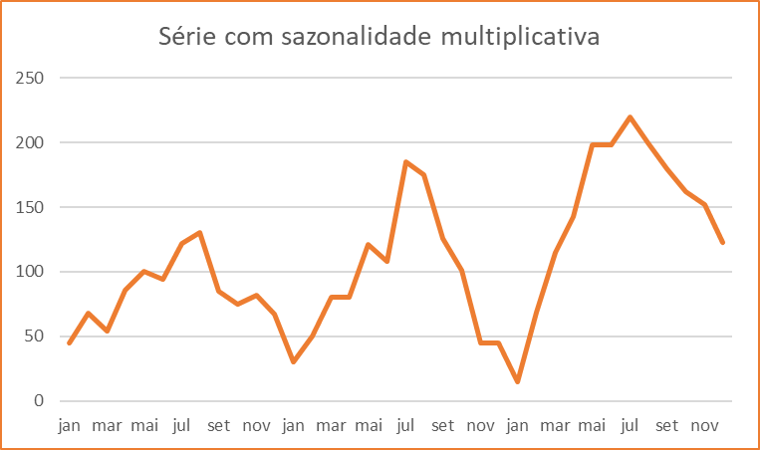
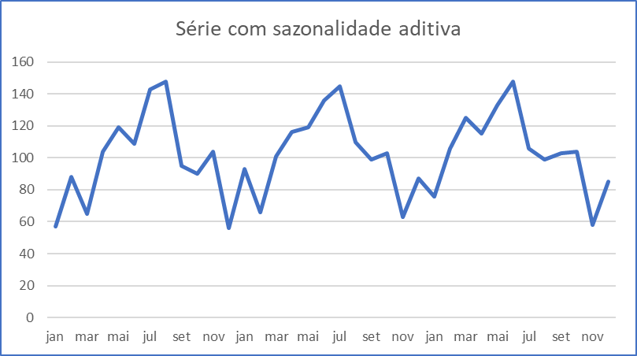
Métodos de Previsão para Séries Temporais com Sazonalidade e Nenhuma Tendência

6. | Modelo de Previsão com Sazonalidade Multiplicativa
 |  | Este modelo deve ser utilizado para dados que possuam sazonalidade crescente ou descrecente, mas não possuam tendência de crescimento ou decrescimento.

5. | Modelo de Previsão com Sazonalidade Aditiva
 |  | Este modelo pode ser utilizado quando ocorre sazonalidade, mas onde não se verifica a presença de tendência. Além disso, a amplitudde da sazonalidade é aproximadamente constante ao longo do tempo.

Base
Vendas de óleos lubrificantes em um posto BR

Ano | Trimestre | Período | Vendas
2012 | 1 | 1 | 171
 | 2 | 2 | 252
 | 3 | 3 | 220
 | 4 | 4 | 199
2013 | 1 | 5 | 270
 | 2 | 6 | 321
 | 3 | 7 | 307
 | 4 | 8 | 233
2014 | 1 | 9 | 220
 | 2 | 10 | 301
 | 3 | 11 | 285
 | 4 | 12 | 215
2015 | 1 | 13 | 262
 | 2 | 14 | 341
 | 3 | 15 | 322
 | 4 | 16 | 277
2016 | 1 | 17 | 205
 | 2 | 18 | 368
 | 3 | 19 | 356
 | 4 | 20 | 322
2017 | 1 | 21 | 294
 | 2 | 22 | 321
 | 3 | 23 | 315
 | 4 | 24 | 280

Modelo (1)
Vendas de óleos lubrificantes em um posto BR - Modelo 01

Ano | Trimestre | Período | Vendas | MM | ISI | Forecast | erro abs | (erro abs)² | Médias |  | Índices Sazonais de Intervalos
2012 | 1 | 1 | 171 |  |  |  |  |  | Média (Erro ABS) = | 32.1 | Trimestres | Isi
 | 2 | 2 | 252 |  |  |  |  |  | Média ((Erro ABS)²) = | 1,534.4 | 1 | 0.94
 | 3 | 3 | 220 |  |  |  |  |  |  |  | 2 | 1.20
 | 4 | 4 | 199 |  |  |  |  |  |  |  | 3 | 1.13
2013 | 1 | 5 | 270 | 210.5 | 1.28 | 198.3 | 71.7 | 5,145.7 | Previsão |  | 4 | 0.93
 | 2 | 6 | 321 | 235.3 | 1.36 | 282.5 | 38.5 | 1,478.6 | Realizado = | 313
 | 3 | 7 | 307 | 252.5 | 1.22 | 285.2 | 21.8 | 475.3 | Estimado = | 291
 | 4 | 8 | 233 | 274.3 | 0.85 | 254.9 | 21.9 | 478.0 | Variação = | 7.1%
Forecasting :: Óleos Lubrificantes
2014 | 1 | 9 | 220 | 282.8 | 0.78 | 266.3 | 46.3 | 2,145.3
 | 2 | 10 | 301 | 270.3 | 1.11 | 324.6 | 23.6 | 556.2
 | 3 | 11 | 285 | 265.3 | 1.07 | 299.6 | 14.6 | 213.2
 | 4 | 12 | 215 | 259.8 | 0.83 | 241.4 | 26.4 | 696.3
2015 | 1 | 13 | 262 | 255.3 | 1.03 | 240.4 | 21.6 | 465.9
 | 2 | 14 | 341 | 265.8 | 1.28 | 319.2 | 21.8 | 476.2
 | 3 | 15 | 322 | 275.8 | 1.17 | 311.5 | 10.5 | 111.1
 | 4 | 16 | 277 | 285.0 | 0.97 | 264.9 | 12.1 | 147.6
2016 | 1 | 17 | 205 | 300.5 | 0.68 | 283.0 | 78.0 | 6,089.7
 | 2 | 18 | 368 | 286.3 | 1.29 | 343.8 | 24.2 | 585.6
 | 3 | 19 | 356 | 293.0 | 1.22 | 330.9 | 25.1 | 627.8
 | 4 | 20 | 322 | 301.5 | 1.07 | 280.2 | 41.8 | 1,748.4
2017 | 1 | 21 | 294 | 312.8 | 0.94 | 294.6 | 0.6 | 0.3
 | 2 | 22 | 321 | 335.0 | 0.96 | 402.4 | 81.4 | 6,618.1
 | 3 | 23 | 315 | 323.3 | 0.97 | 365.1 | 50.1 | 2,511.2
 | 4 | 24 | 280 | 313.0 |  | 290.9 | 10.9 | 118.2

Modelo (2)
Vendas de óleos lubrificantes em um posto BR - Modelo 02

Ano | Trimestre | Período | Vendas | MM | ISI | Forecast | erro abs | (erro abs)² | Médias |  | Índices Sazonais de Intervalos
2012 | 1 | 1 | 171 |  |  |  |  |  | Média (Erro ABS) = | 32.8 | Trimestres | Isi
 | 2 | 2 | 252 |  |  |  |  |  | Média ((Erro ABS)²) = | 1,486.9 | 1 | 0.89
 | 3 | 3 | 220 |  |  |  |  |  | Média de MM = | 279.9 | 2 | 1.18
 | 4 | 4 | 199 |  |  |  |  |  |  |  | 3 | 1.13
2013 | 1 | 5 | 270 | 210.5 | 0.96 | 188.2 | 81.8 | 6,694.4 | Previsão |  | 4 | 0.94
 | 2 | 6 | 321 | 235.3 | 1.15 | 277.7 | 43.3 | 1,873.2 | Realizado = | 313
 | 3 | 7 | 307 | 252.5 | 1.10 | 286.0 | 21.0 | 441.3 | Estimado = | 293
 | 4 | 8 | 233 | 274.3 | 0.83 | 256.5 | 23.5 | 551.7 | Variação = | 6.5%
Forecasting :: Óleos Lubrificantes
2014 | 1 | 9 | 220 | 282.8 | 0.79 | 252.8 | 32.8 | 1,073.9
 | 2 | 10 | 301 | 270.3 | 1.08 | 319.0 | 18.0 | 325.3
 | 3 | 11 | 285 | 265.3 | 1.02 | 300.4 | 15.4 | 238.2
 | 4 | 12 | 215 | 259.8 | 0.77 | 242.9 | 27.9 | 780.0
2015 | 1 | 13 | 262 | 255.3 | 0.94 | 228.2 | 33.8 | 1,143.4
 | 2 | 14 | 341 | 265.8 | 1.22 | 313.7 | 27.3 | 743.9
 | 3 | 15 | 322 | 275.8 | 1.15 | 312.3 | 9.7 | 93.6
 | 4 | 16 | 277 | 285.0 | 0.99 | 266.5 | 10.5 | 109.3
2016 | 1 | 17 | 205 | 300.5 | 0.73 | 268.6 | 63.6 | 4,049.8
 | 2 | 18 | 368 | 286.3 | 1.31 | 337.9 | 30.1 | 904.5
 | 3 | 19 | 356 | 293.0 | 1.27 | 331.9 | 24.1 | 582.4
 | 4 | 20 | 322 | 301.5 | 1.15 | 282.0 | 40.0 | 1,602.0
2017 | 1 | 21 | 294 | 312.8 | 1.05 | 279.6 | 14.4 | 207.7
 | 2 | 22 | 321 | 335.0 | 1.15 | 395.5 | 74.5 | 5,546.8
 | 3 | 23 | 315 | 323.3 | 1.13 | 366.1 | 51.1 | 2,614.1
 | 4 | 24 | 280 | 313.0 |  | 292.7 | 12.7 | 162.0

